분기요약
 | 24 | 23 | 22 | 21 | 20 | 19 | 18 | 17 | 16 | 15 | 14 | 13 | 12 | 11 | 10 | 9 | 8 | 7 | 6 | 5 | 4 | 3 | 2 | 1
 | 2019.03 | 2019.06 | 2019.09 | 2019.12 | 2020.03 | 2020.06 | 2020.09 | 2020.12 | 2021.03 | 2021.06 | 2021.09 | 2021.12 | 2022.03 | 2022.06 | 2022.09 | 2022.12 | 2023.03 | 2023.06 | 2023.09 | 2023.12 | 2024.03 | 2024.06 | 2024.09 | 2024.12
매출액(수익) | 0 | 0 | 0 | 0 | 0 | 0 | 203 | 192 | 247 | 225 | 240 | 276 | 289 | 308 | 316 | 322 | 356 | 358 | 385 | 404 | 418 | 424 | 466 | 452
매출원가 | 0 | 0 | 0 | 0 | 0 | 0 | 155 | 148 | 183 | 164 | 181 | 200 | 212 | 228 | 222 | 235 | 240 | 244 | 272 | 281 | 280 | 274 | 293 | 319
매출총이익 | 0 | 0 | 0 | 0 | 0 | 0 | 48 | 44 | 64 | 62 | 59 | 75 | 77 | 80 | 94 | 88 | 116 | 114 | 114 | 123 | 138 | 151 | 173 | 133
판매비와관리비 | 0 | 0 | 0 | 0 | 0 | 0 | 29 | 29 | 34 | 34 | 38 | 29 | 41 | 45 | 45 | 47 | 46 | 52 | 57 | 61 | 64 | 66 | 77 | 93
영업이익 | 0 | 0 | 0 | 0 | 0 | 0 | 19 | 15 | 31 | 28 | 21 | 46 | 35 | 35 | 49 | 41 | 70 | 62 | 57 | 61 | 74 | 85 | 96 | 40
당기순이익 | 0 | 0 | 0 | 0 | 0 | 0 | 18 | 21 | 35 | 32 | 23 | 25 | 38 | 34 | 64 | 39 | 80 | 58 | 63 | 58 | 77 | 78 | 82 | 66
원가률 | #DIV/0! | #DIV/0! | #DIV/0! | #DIV/0! | #DIV/0! | #DIV/0! | 76.4% | 77.1% | 74.1% | 72.9% | 75.4% | 72.5% | 73.4% | 74.0% | 70.3% | 73.0% | 67.4% | 68.2% | 70.6% | 69.6% | 67.0% | 64.6% | 62.9% | 70.6%
판관비률 | #DIV/0! | #DIV/0! | #DIV/0! | #DIV/0! | #DIV/0! | #DIV/0! | 14.3% | 15.1% | 13.8% | 15.1% | 15.8% | 10.5% | 14.2% | 14.6% | 14.2% | 14.6% | 12.9% | 14.5% | 14.8% | 15.1% | 15.3% | 15.6% | 16.5% | 20.6%
영업이익률 | #DIV/0! | #DIV/0! | #DIV/0! | #DIV/0! | #DIV/0! | #DIV/0! | 9.4% | 7.8% | 12.6% | 12.4% | 8.8% | 16.7% | 12.1% | 11.4% | 15.5% | 12.7% | 19.7% | 17.3% | 14.8% | 15.1% | 17.7% | 20.0% | 20.6% | 8.8%
순이익률 | #DIV/0! | #DIV/0! | #DIV/0! | #DIV/0! | #DIV/0! | #DIV/0! | 8.9% | 10.9% | 14.2% | 14.2% | 9.6% | 9.1% | 13.1% | 11.0% | 20.3% | 12.1% | 22.5% | 16.2% | 16.4% | 14.4% | 18.4% | 18.4% | 17.6% | 14.6%

연간손익
 | 2024.12 | 2023.12 | 2022.12 | 2021.12 | 2020.12 | 2019.12 | 2018.12 | 2017.12 | 2016.12 | 2015.12 | 2014.12 | 2013.12 | 2012.12
매출액(수익) | 1,760 | 1,503 | 1,235 | 988 | 874 |  |  |  |  |  | 457 | 470 | 518
매출원가 | 1,165 | 1,037 | 897 | 728 | 643 |  |  |  |  |  | 304 | 324 | 422
매출총이익 | 595 | 466 | 339 | 261 | 231 |  |  |  |  |  | 153 | 146 | 96
판매비와관리비 | 300 | 216 | 178 | 134 | 120 |  |  |  |  |  | 86 | 76 | 102
영업이익 | 295 | 250 | 160 | 126 | 110 |  |  |  |  |  | 67 | 71 | -6
이자손익 | 22 | 17 | 9 | 5 | 0 | 0 | 0 | 0 | 0 | 0 | -10 | -10 | -22 | 연간으로 손익계산서 복사 해서 붙여넣기
금융손익 | 43 | 11 | 3 | 1 | -1 | 0 | 0 | 0 | 0 | 0 | -11 | -81 | -15
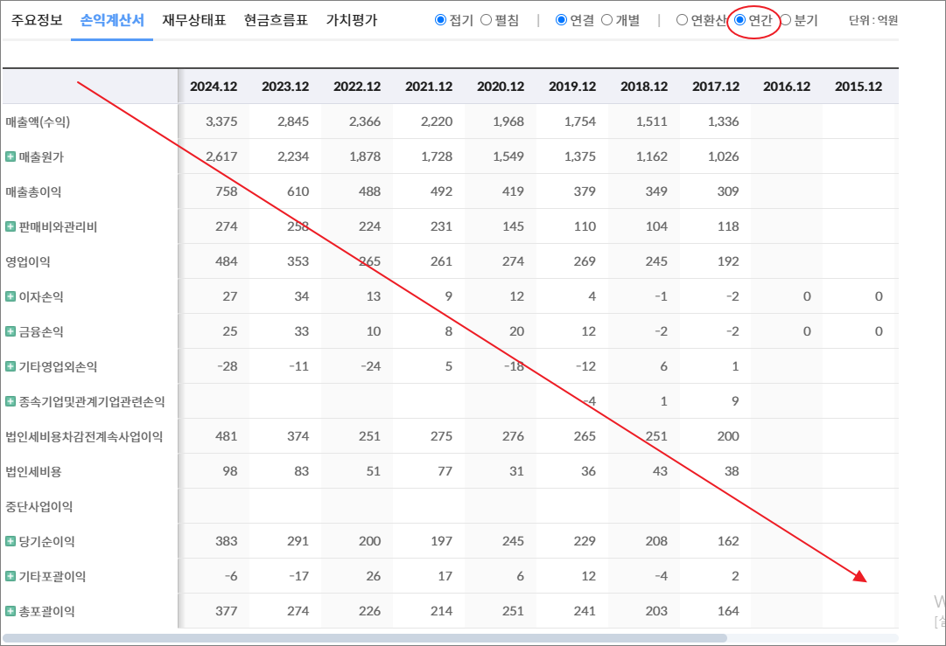
기타영업외손익 | 3 | 13 | 3 | -7 | 2 |  |  |  |  |  | -98 | -1 | -3
종속기업및관계기업관련손익 | 4 | 3 | 0 | -1 | -1 |  |  |  |  |  | -3
법인세비용차감전계속사업이익 | 345 | 277 | 165 | 119 | 110 |  |  |  |  |  | -45 | -11 | -24
법인세비용 | 42 | 19 | -9 | 4 | 0 |  |  |  |  |  | -11 | -2 | 10
중단사업이익 |  |  |  |  |  |  |  |  |  |  | -13 | -97 | -10
당기순이익 | 303 | 259 | 175 | 115 | 110 |  |  |  |  |  | -47 | -106 | -43
기타포괄이익 | -4 | -4 | 3 | -1 | -1 |  |  |  |  |  | 1 | 0 | 0
총포괄이익 | 299 | 255 | 178 | 114 | 109

출처 : 대한민국 NO1 가치투자포털 아이투자
https://itooza.com/stats/101490/2/31

연간재무
 | 2024.12 | 2023.12 | 2022.12 | 2021.12 | 2020.12 | 2019.12 | 2018.12 | 2017.12 | 2016.12 | 2015.12 | 2014.12 | 2013.12 | 2012.12
*순현금자산 | 653 | 491 | 363 | 475 | 490 | 0 | 0 | 0 | 0 | 0 | -212 | -472 | -357
유동자산 | 1,550 | 1,180 | 942 | 992 | 935 |  |  |  |  |  | 253 | 355 | 441
당좌자산 | 1,170 | 961 | 753 | 824 | 715 |  |  |  |  |  | 202 | 291 | 359
현금및현금성자산 | 756 | 590 | 465 | 519 | 304 |  |  |  |  | 0 | 87 | 125 | 204
단기금융자산 | 1 | 1 | 1 | 1 | 261 |  |  |  |  |  | 22 | 34 | 46
당기손익-공정가치측정금융자산 | 66 | 21 |  | 0
매출채권및기타채권 | 382 | 345 | 264 | 222 | 140 |  |  |  |  |  | 90 | 121 | 107
재고자산 | 315 | 198 | 188 | 168 | 213 |  |  |  |  |  | 51 | 65 | 82
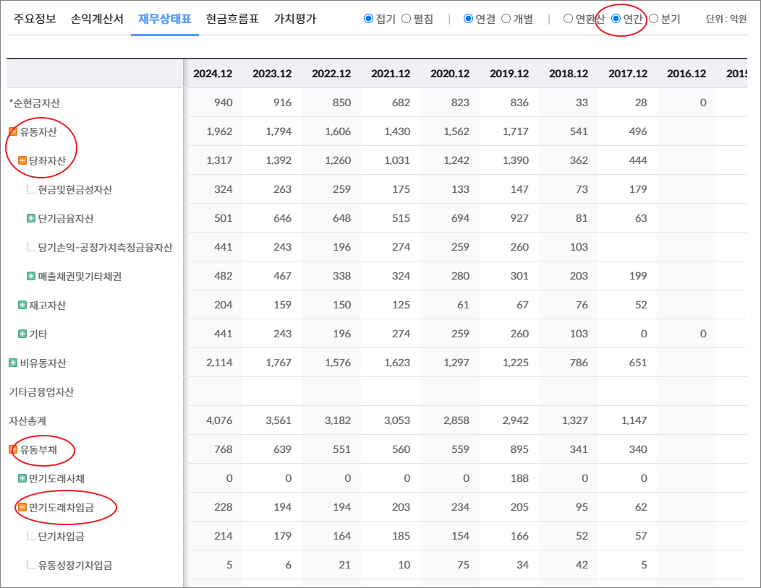
기타 | 66 | 21 | 0 | 0 | 6 | 0 | 0 | 0 | 0 | 0 | 0 | 0 | 0
비유동자산 | 1,420 | 1,387 | 1,326 | 983 | 925 |  |  |  |  |  | 610 | 931 | 903
기타금융업자산
자산총계 | 2,970 | 2,568 | 2,268 | 1,974 | 1,860 |  |  |  |  |  | 863 | 1,287 | 1,344
유동부채 | 397 | 292 | 305 | 171 | 154 |  |  |  |  |  | 183 | 501 | 420
만기도래사채 | 0 | 0 | 0 | 0 | 0 |  |  |  |  |  | 0 | 0 | 0
만기도래차입금 | 153 | 116 | 95 | 40 | 77 |  |  |  |  |  | 153 | 412 | 333
단기차입금 | 153 | 116 | 95 | 40 | 77 |  |  |  |  |  | 71 | 301 | 187
유동성장기차입금 |  |  |  |  |  |  |  |  |  |  | 82 | 81 | 146
기타 | 0 | 0 | 0 | 0 | 0 | 0 | 0 | 0 | 0 | 0 | 0 | 30 | 0
매입채무및기타채무 | 207 | 150 | 189 | 121 | 66 |  |  |  |  |  | 26 | 86 | 86
기타 | 36 | 26 | 21 | 9 | 11 | 0 | 0 | 0 | 0 | 0 | 4 | 4 | 1
비유동부채 | 105 | 68 | 59 | 59 | 61 |  |  |  |  |  | 188 | 252 | 304
회사채 |  |  |  |  |  |  |  |  |  |  |  | 7 | 106
장기차입금 |  |  |  |  |  |  |  |  |  |  | 166 | 211 | 164
장기충당부채
장기매입채무및기타채무 | 24 |  |  |  | 9 |  |  |  |  |  | 1 | 10 | 10
이연법인세부채
기타 | 82 | 68 | 59 | 59 | 53 | 0 | 0 | 0 | 0 | 0 | 21 | 24 | 24
기타금융업부채
*이자발생부채 | 169 | 120 | 102 | 43 | 80 |  |  |  |  |  | 319 | 629 | 603
부채총계 | 502 | 360 | 364 | 230 | 215 |  |  |  |  |  | 371 | 752 | 724
지배주주지분 | 2,455 | 2,208 | 1,904 | 1,744 | 1,645 |  |  |  |  |  | 473 | 504 | 590
비지배주주지분 | 14 |  |  |  |  |  |  |  |  |  | 19 | 30 | 30
자본총계 | 2,468 | 2,208 | 1,904 | 1,744 | 1,645 |  |  |  |  |  | 492 | 534 | 620

출처 : 대한민국 NO1 가치투자포털 아이투자
https://itooza.com/stats/101490/1/31
https://itooza.com/stats/192820/1/31

Sheet6
전체 | 연간 | 분기
주요재무정보 | 연간
 | Dec-20 | Dec-21 | Dec-22 | Dec-23 | Dec-24 | 2025/12(E) | 2026/12(E) | 2027/12(E) | *전체부터 드래그 해서 붙여넣기
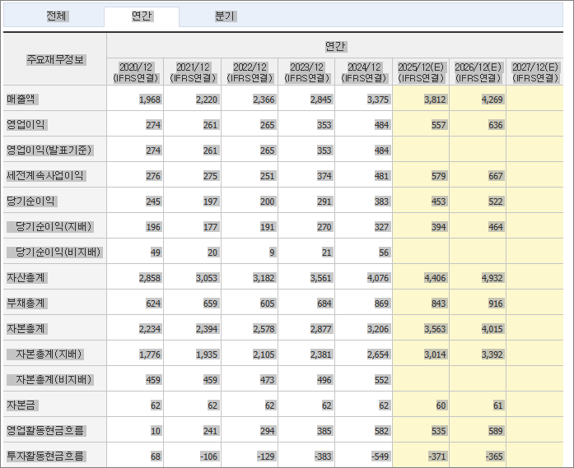
 | (IFRS연결) | (IFRS연결) | (IFRS연결) | (IFRS연결) | (IFRS연결) | (IFRS연결) | (IFRS연결) | (IFRS연결)
매출액 | 874 | 988 | 1,235 | 1,503 | 1,760
영업이익 | 110 | 126 | 160 | 250 | 295
영업이익(발표기준) | 110 | 126 | 160 | 250 | 295
세전계속사업이익 | 110 | 119 | 165 | 277 | 345
당기순이익 | 110 | 115 | 175 | 259 | 303
당기순이익(지배) | 110 | 115 | 175 | 259 | 305
당기순이익(비지배) |  |  |  |  | -2
자산총계 | 1,860 | 1,974 | 2,268 | 2,568 | 2,970
부채총계 | 215 | 230 | 364 | 360 | 502
자본총계 | 1,645 | 1,744 | 1,904 | 2,208 | 2,468
자본총계(지배) | 1,645 | 1,744 | 1,904 | 2,208 | 2,455
자본총계(비지배) |  |  |  |  | 14
자본금 | 107 | 107 | 107 | 107 | 107
영업활동현금흐름 | 68 | 126 | 249 | 256 | 360
투자활동현금흐름 | -442 | 138 | -334 | -208 | -192
재무활동현금흐름 | 498 | -51 | 32 | 79 | -11
CAPEX | 181 | 141 | 319 | 211 | 198
FCF | -113 | -15 | -70 | 44 | 163
이자발생부채 | 80 | 43 | 102 | 120 | 169
영업이익률 | 12.63 | 12.76 | 12.96 | 16.66 | 16.75
순이익률 | 12.58 | 11.63 | 14.14 | 17.2 | 17.22
ROE(%) |  | 6.79 | 9.57 | 12.58 | 13.07
ROA(%) |  | 6 | 8.23 | 10.7 | 10.95
부채비율 | 13.09 | 13.19 | 19.1 | 16.29 | 20.33
자본유보율 | 1,454.60 | 1,545.53 | 1,691.98 | 1,966.23 | 2,241.69
EPS(원) | 539 | 536 | 814 | 1,205 | 1,421
PER(배) | 80.67 | 68.65 | 32.37 | 37.58 | 18.02
BPS(원) | 7,896 | 8,374 | 9,140 | 10,499 | 11,785
PBR(배) | 5.51 | 4.39 | 2.88 | 4.31 | 2.17
현금DPS(원) | 80 | 100 | 150 | 150 | 150
현금배당수익률 | 0.18 | 0.27 | 0.57 | 0.33 | 0.59
현금배당성향(%) | 15.15 | 18.11 | 17.89 | 12.2 | 10.25
발행주식수(보통주) | 21,451,447 | 21,451,447 | 21,451,447 | 21,451,447 | 21,451,447

